Guide d'utilisation
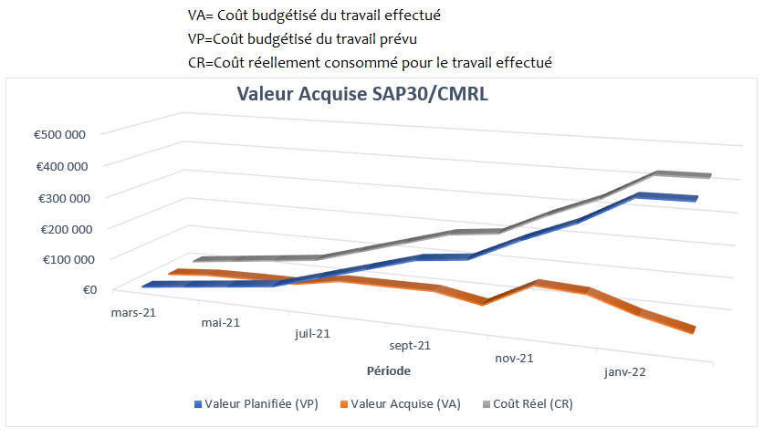
Utilisation du template de suivi du budget de projet

Préalables à l'enregistrement des données
Dans le but de contrôler la performance du projet, il faut suivre l'avancement de la réalisation du périmètre, le budget consommé, et dans quels délais. Vous commencerez donc par renseigner la liste des tâches du projet, en vous référant à votre planning projet.

Pour suivre le budget et les délais, il faut maîtriser les notions suivantes:
Le coût réel(CR): | Coût réellement consommé pour le travail effectué
La valeur planifiée(VP): | Coût budgétisé du travail prévu
La valeur acquise (VA): | Coût budgétisé du travail effectué à date (Le coût que nous étions prêts à payer pour le travail réalisé à date)
Indice de performance des coûts (IPC): | Valeur acquise (VA)/Coût Réel (CR)
Indice de performance des délais (IPD): | Valeur acquise (VA)/Valeur planifiée(VP)
Le BAA (budget à l'achèvement du projet) | Budget prévu à l'achèvement du projet pour chaque tâche

1. Rendez-vous dans la feuille "VP"
Remplissez la valeur planifiée ou le coût budgété du travail prévu, de chaque tâche, chaque mois.
Le BAA (budget à l'achèvement du projet) est la somme des budgets mensuels prévus pour chaque tâche. Il est calculé automatiquement à partir des données saisies

2. Rendez-vous dans la feuille "CR"
Renseignez pour chaque tâche et pour chaque mois, le coût réellement consommé.
Le Coût Réel du Projet à date est calculé automatiquement

3. Rendez-vous dans la feuille "VA"
Dans la feuille "VA", remplissez le taux d'achèvement de chaque tâche par mois. La Valeur acquise est calculée automatiquement en multipliant le % d'achévement par le budget planifié

4. Rendez-vous dans la feuille "Suivi Budget"
Dans cette feuille, vous avez un récapitulatif des valeurs cumulées du projet : VP, CR et VA. L'analyse de la valeur acquise est illustrée par le graphe
Les métriques de performances sont ensuite calculées automatiquement

 |  | ← Vous pouvez changer les étiquettes pour les périodes (par exemple la Semaine 1/2/3, Jan / Fév / Mar, etc.)

 |  | ← Entrez ou modifiez les valeurs dans les cellules blanches.

 |  | ← Pour ajouter d'autres tâches, insérer des lignes au dessus de celle-ci.
Coût Réel et Valeur Acquise
Le coût réel cumulé (CR) et la Valeur acquise cumulée (VA) sont copiés automatiquement à partir des feuilles "CR" et "VA" et servent à calculer les écarts

Métriques de performance du projet
Les écarts des coûts (EC), des délais (ED) et les indicateurs de performance de coût (IPC) et des délais (IPD) sont calculés automatiquement

Graphique de données
Le graphe des CR, VP et VA est dressé automatiquement

Suivi Budget - Rapport VA
 |  |  | Rapport d'analyse de la valeur Acquise
[Nom du projet] |  |  |  |  |  |  |  |  | VA= Coût budgétisé du travail effectué
 |  |  |  |  |  |  |  |  | VP=Coût budgétisé du travail prévu
 |  |  |  |  |  |  |  |  | CR=Coût réellement consommé pour le travail effectué
Valeur Acquise SAP30/CMRL
 | Préparé par: | Chantal DUPONT
 | Date: | 2022-02-04
 |  | [42]
 | Pour la période: | Jan-22

Observations:
 | Ce tableau représente le résultat final du projet SAP30/CMRL. Le projet a bénéficié de l'expérience des projets SAP précédents et les estimations se sont avérées exactes en termes de coût et de valeur acquise. Une légère hausse des besoins de corrections en Master Data a été assumée par les services concernés et n'a pas influencé le budget. C'est pourquoi les courbes sont cohérentes entre Planifié et Réel.

 |  |  | Mar-22 | Apr-22 | May-22 | Jun-22 | Jul-22 | Aug-22 | Sep-22 | Oct-22 | Nov-22 | Dec-22 | Jan-22 | Feb-22

Récapitulatif des valeurs CR, VP, VA et BAA

 |  | Coût Réel cumulé (CR) | 4,000 € | 22,000 € | 39,000 € | 55,500 € | 93,500 € | 131,500 € | 169,500 € | 181,000 € | 261,000 € | 335,000 € | 355,000 € | 357,000 €
 |  | Valeur acquise cumulée (VA) | 3,000 € | 18,880 € | 35,760 € | 53,000 € | 93,660 € | 131,320 € | 170,000 € | 181,500 € | 248,800 € | 333,000 € | 344,000 € | 346,000 €
 |  | Valeur Planifiée cumulée (VP) | 5,000 € | 22,000 € | 39,000 € | 56,000 € | 94,000 € | 132,000 € | 170,000 € | 181,500 € | 252,000 € | 321,000 € | 344,000 € | 346,000 €
 |  | Budget à l'achevement du projet (BAA) | 346,000 €

Métriques de performance du projet

 |  | Ecart de Coût (EC = VA - CR) | -1000 | -3120 | -3240 | -2500 | 160 | -180 | 500 | 500 | -12200 | -2000 | -11000 | -11000
 |  | Ecart de Délais (ED = VA - VP) | -2000 | -3120 | -3240 | -3000 | -340 | -680 | 0 | 0 | -3200 | 12000 | 0 | 0
 |  | Indicateur de Performance des Coûts(IPC = VA/CR) | 0.75 | 0.86 | 0.92 | 0.95 | 1.00 | 1.00 | 1.00 | 1.00 | 0.95 | 0.99 | 0.97 | 0.97
 |  | Indicateur de Performance des Délais (IPD= VA/VP) | 0.60 | 0.86 | 0.92 | 0.95 | 1.00 | 0.99 | 1.00 | 1.00 | 0.99 | 1.04 | 1.00 | 1.00
 |  | Coût Final Estimé (CFE) = BAA/IPC | 461,333 | 403,178 | 377,349 | 362,321 | 345,409 | 346,474 | 344,982 | 345,047 | 362,966 | 348,078 | 357,064 | 357,000

 | Si IPC < 1, alors le budget est sur-consommé
 | Si IPC > 1, alors le budget est sous-consommé

